太普
工厂资料
类型 | 问题 | 回复 | 此区域放图片: 厂区 宿舍 食堂
基本详情 | 投资方 | 太普动力新能源（常熟）股份有限公司
 | 企业地址 | 东南大道 868 号
 | 工作环境 | 空调车间
 | 工厂规模 | 1000人以上
 | 生产的产品： | 主要从事大型工业储能式锂离子电池，动力型锂离 子电池，精密模具、吸塑、塑料射出成型及前各项产品之相关生产设备及零配件 的生产与销售
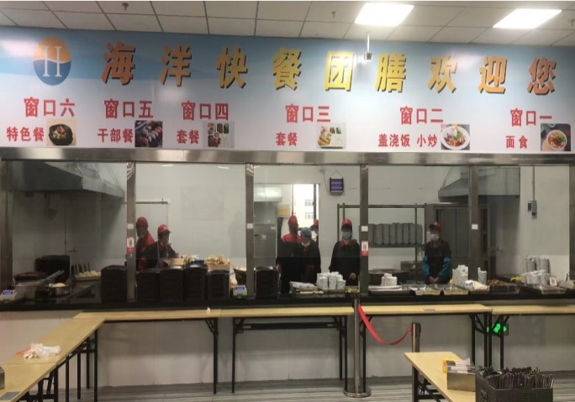
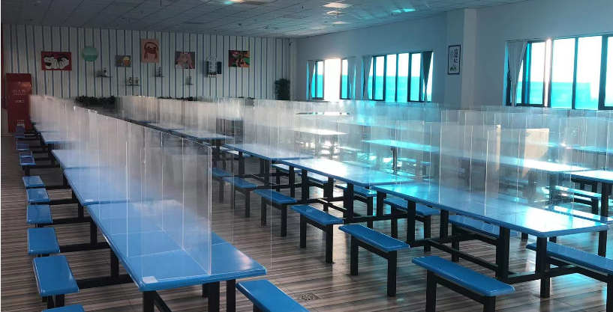
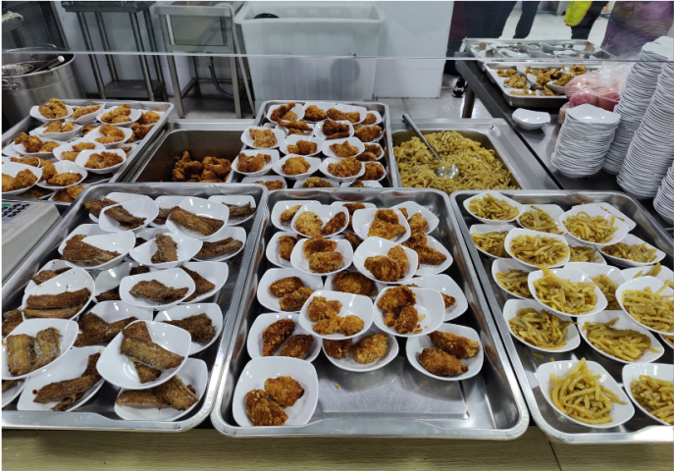
 | 性别/年龄 | 男女不限，18-40周岁以下
 | 站班还是坐班； | 98%坐班较多
 | 是否要穿无尘衣： | 不穿的
 | 长白班还是两班倒： | 8：00-19：30，20:00-7:30两班倒
 | 倒班是半个月倒还是一个月倒： | 2个月倒班一次。
 | 上班时间是几点到几点： | 8：00-19：30算 10H有效工时
 | 休息日： | 单休
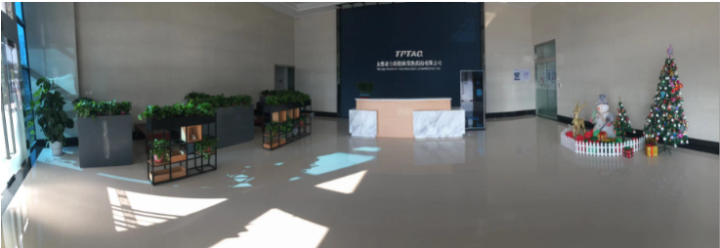
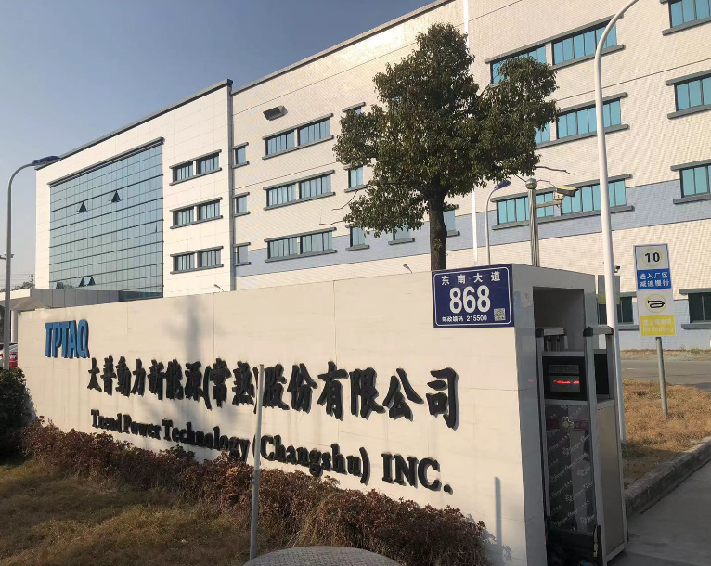
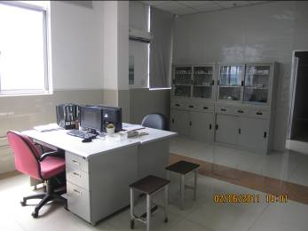
 | 体检费 | 劳务承担/40人。
 | 体检医院 | 东南医院
 | 体检项目 | 常规体检、心电图和胸片必须，
 | 哪些医院的体检单可用？几个月内的？ | 东明医院
 | 纹身烟疤 | 纹身不明显的可以，烟疤不要。
 | 案底 | 不行
 | 体内有钢钉钢板的接受吗： | 不要
 | 临时身份证，过期身份证接收吗： | 不行
 | 少数民族是否接收： | 不要
 | 返厂需要几个月： | 正常离职满1个月，只有2次进的机会。
 | 保险 | 正常缴纳五险一金
 | 厂车情况 | 无
 | 是否过安检门 | 要的
 | 提前多久提离职 | 试用期内3天，过试用期后提前一个月申请
 | 报道要准备哪些材料： | 身份证及复印件2张，行程码及健康码彩色各打印2张，工商银行卡，住宿人员要1寸照片2张
 | 周边有没有复印点 | 有
 | 核酸要求 | 没有，中风险地区要48小时的核酸报告及政府要求。
 | 哪些区域不要 | 疫情中高风险地区不要
 | 面试的流程是怎样的？有没有测试卷，体能测试或注意事项？ | 刷身份证、填简历、测手速、纹身检查
吃饭 | 吃饭时间 | 分部门，有0.5H（另外0.5算加班），有1H
 | 吃饭几点到几点 | 11:45-12:45分批的，晚餐全部半小时。
 | 伙食怎么样 | 不错
 | 是否免费 | 工作餐免费
 | 吃饭是否扣款 | 工作餐免费不扣，超出自费。
 | 吃饭几元标准 | 6元标准
宿舍 | 住宿费,水电费扣多少： | 住宿不交押金，住宿费75元/月水电费平摊
 | 宿舍住宿几人间： | 8人间
 | 宿舍是否有独立卫生间 | 有，有无线网
 | 宿舍离厂区的距离 | 100米
 | 是否有厂车 | 无
 | 厂车的时间 | 无
 | 坐车需要多长时间 | 无
 | 宿舍是否有无线网 | 有
 | 宿舍管理的严不严 | 不严
 | 能不能安排夫妻房 | 不能
车间 | 能不能停车 | 能
 | 面试能不能选择部门 | 不能
 | 满几天可以调岗 | 内部会根据实际情况安排
 | 客户所在的哪个部门是做什么的（这是2个问题） | 普工
 | 客户所在的哪个部门是不是流水线，快还是慢（这是3个问题） | 流水线,比较慢的
 | 能不能抽烟 | 不能
 | 客户所在的哪个部门加班多不多（这是2个问题） | 车间、加班比较多
 | 车间有没有味道 | 没有
 | 好不好请假 | 好
 | 上班期间休息多久 | 上下午各有15分钟休息时间
 | 有没有内部群 | 有
周边 | 周边有什么娱乐设施 | 有
 | 厂里能不能收外卖 | 能
福利待遇 | 薪资结构是怎么样的，底薪多少，各项补贴有吗 | 入职底薪2380元/月，满5个月底薪2460元/月，满5个月起全勤奖1000元/月
 | 平均收入多少 | 5000-6000
 | 有没有社保或公积金 | 必须缴纳五险一金
 | 每年特调和普调底薪的时间和幅度 | 有的，具体看员工的工龄
 | 有没有年终奖金 | 满1年有的
 | 几号发工资，会不会乱扣费 | 上上月26号-次月25号，每月10号发工资
 | 有哪些福利？ | 高温费、生日礼金、结婚礼金、生育礼金等福利

